Usefull_stuff
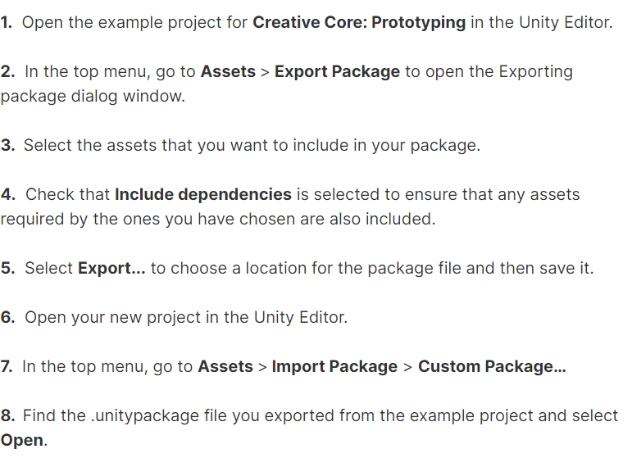
skybox врачается с помощью вращения directional lite

галочка в инспекторе рядом с именем объекта - виден/не виден в сцене

The search using t: denotes the type of asset. (You could use this to search for all scripts in your project by typing in t:Script.

move camera like in view - choose camera and ctrl shift f

When you see Standard as the name of a shader in Unity, it is likely to be the Standard Shader for the Built-in Render Pipeline, which won’t work in the Universal Render Pipeline. We need to change this to a URP shader

!!!! если нет прогресс бара в анимации - выбери контроллер через сцену, а не через проект

в вижуал студии: ctlr k ctrl d - выровнять код |  | GameObject > 3D Object > Wind Zone

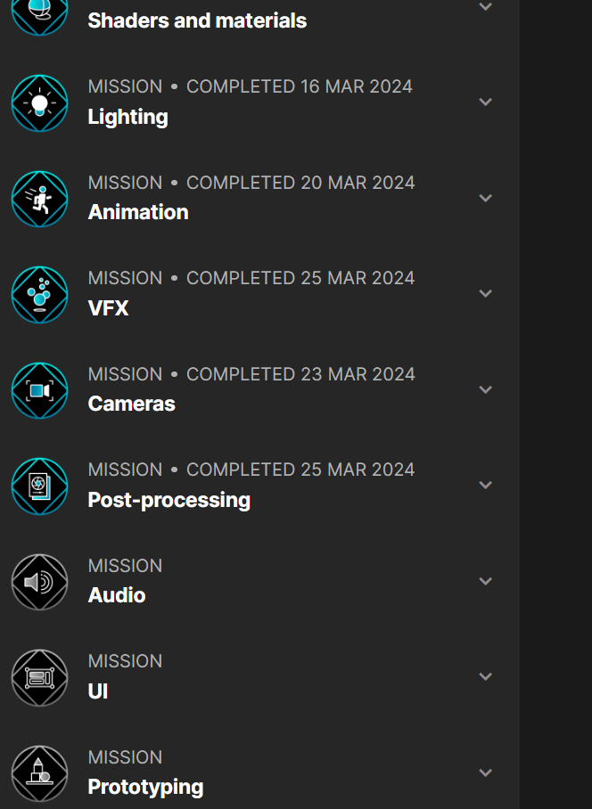
toggle group | button push в аниматоре создать самому
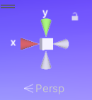

Если сцена странно выглядит - ткни на центр той

Light
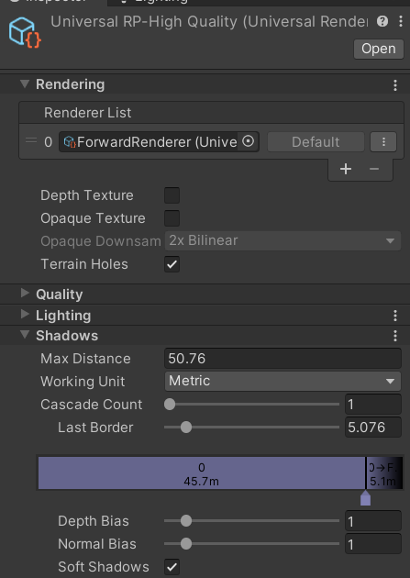
window -> render -> light |  |  | edit -> project settings ->player->other settings-> rendering-> color space: gamma or linear
window -> render -> light explorer

 |  |  | Light - realtime, baked, mixed
skybox
shader of matrial-> skybox -> "procedural" |  |  |  | Rendering asset |  | - Universal Render Pipeline asset settings, он где-то в проекте я хз ->
 |  |  |  | Depth bias и normal bias - двигать если объекты с тени, а должны быть освещены
lightning -> environment -> skybox material -> применить созданный материал - тут можно цвет земли менять |  |  |  |  |  |  | (это в lightning scene)
lightning->environment->source - Разные там повыбирать можно |  |  |  | Soft shadows - тени реальнее, но требует обработки (есть и у directional light)
 |  |  |  |  |  |  | (в инспекторе у источника)
Light |  |  |  | Cascade cound - чем больше- тем лучше качество теней
indirect multiplier у источника в инспекторе(indirect intencity в lightning scene) - что со светом после отражения : 1 - тускнеет, >1 - становится ярче

 |  |  |  |  | Light probe group - светх появляется на обекте, но ТЕНЕЙ НЕТ от него на земле
Bake light |  |  |  |  |  |  | нужен если свет запечен или еmmisive
in inspector or light explorer - make all light mode "baked" and objects "static" |  |  |  |  | Добавить в иерархии Light->light probe group
статичными должны быть все штуки, на которые падает baked свет, иначе он не запечется на них |  |  |  |  | сдубликатить по поверхности. чтобы была ниже света фонарей и выше земли
 |  |  |  |  | в lightning снова нажать generate
lightning -> scene -> lightning mode - baked indirect, lightmapper - progressive gpu

Light diagnostic

Yellow: The GameObject is not set as static and does not contribute anything (color or light) to the lightmap calculations. It still receives lighting data from the scene’s Light Probes. In your scene, the sphere should be yellow.
Blue: The GameObject is included in lightmap calculations and it receives lighting data from the scene’s lightmaps. This is the standard status for a fully baked GameObject. The environment and props in your scene should be blue.
Red: The GameObject is included in lightmap calculations and it receives lighting data from the scene’s Light Probes. For it to be red, your sphere would need to be flagged as static and contribute to lightmaps in the scene.

Draw mode - contrebutors receivers - показывает все lite / emmisive - для обоъектов с материалом свечения (lite не показывает), baked lightmap

in inspector -> lightning -> cast shadows -> two sided

directional light -> inspector-> Depth bias и normal bias - двигать если объекты с тени, а должны быть освещены
 |  | надо поставить custom, чтобы менять только в этой сцене, иначе это меняется в рендер пайплайн

если у имортирумой модели проблемы с тенями - в Project окне выбрать модель-inspector - model - generate lighmaps (в конце списка почти) , запечь свет снова

Reflection probe

add - light - reflection probe

 | inspector - baked light, box protection (для внутренних помещейний, чтобы учитывалось расстояние до объектов и менялся их размер при приближении) - if needed, - bake

Animation
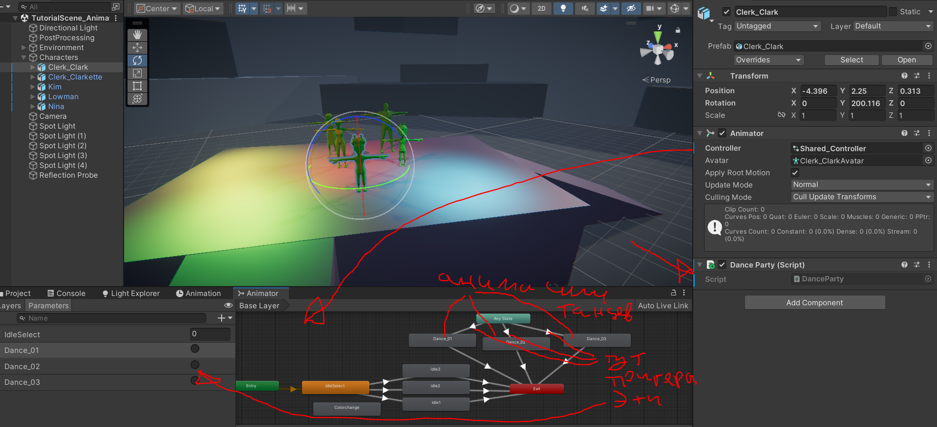
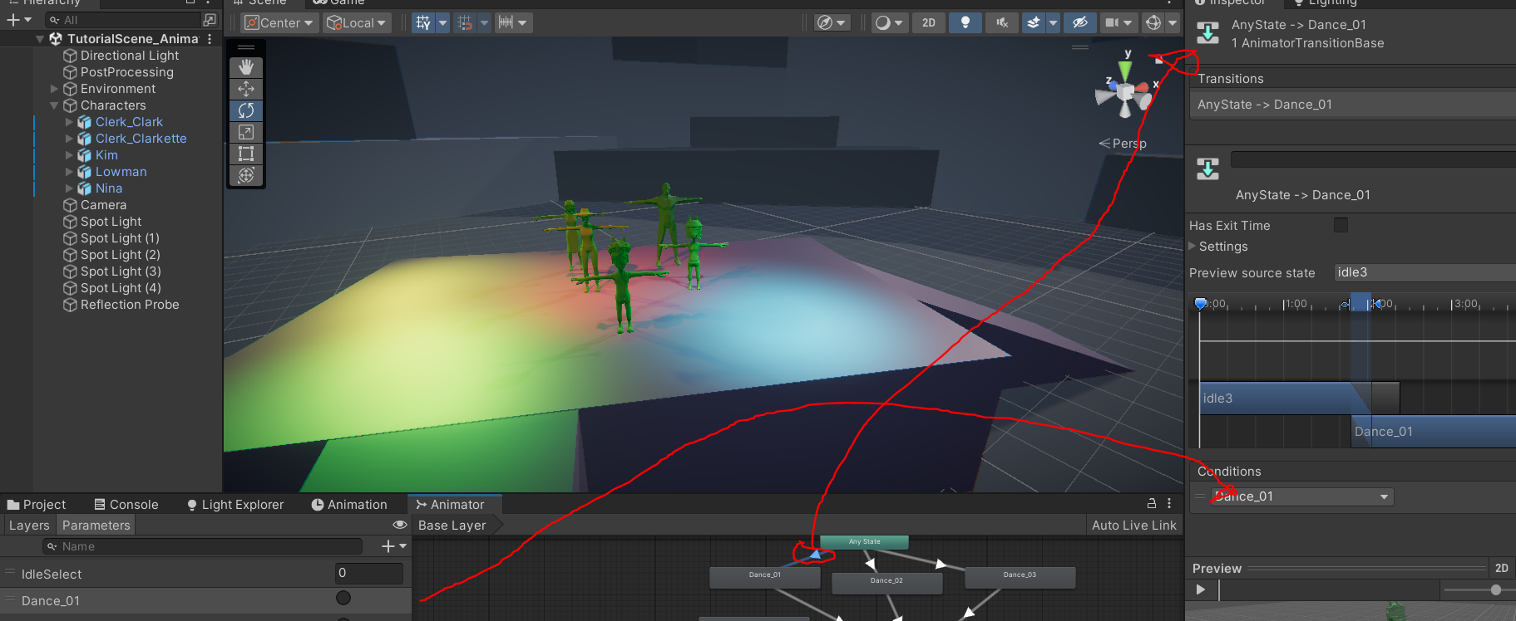
 |  |  |  | !!!! если нет прогресс бара - выбери контроллер через сцену, а не через проект
 | window -> animation

 | выбрать объект - в animation нажать add в центральном окне - потом add property - выбрать что анимировать
 |  | - появяться key frames в начале и в конце шкалы (это для зацикливания, объект в начале и в конце выглядел одинаково и бесшовно зацикливался, если не надо - удалить key frames в конце)

 |  | нажать красную кнопку и потом просто выбирать время на таймлайне и менять параметры шара в сцене - key frames создадуться сами. кнопка play - что-бы проверить. в конце - отжать красную кнопку
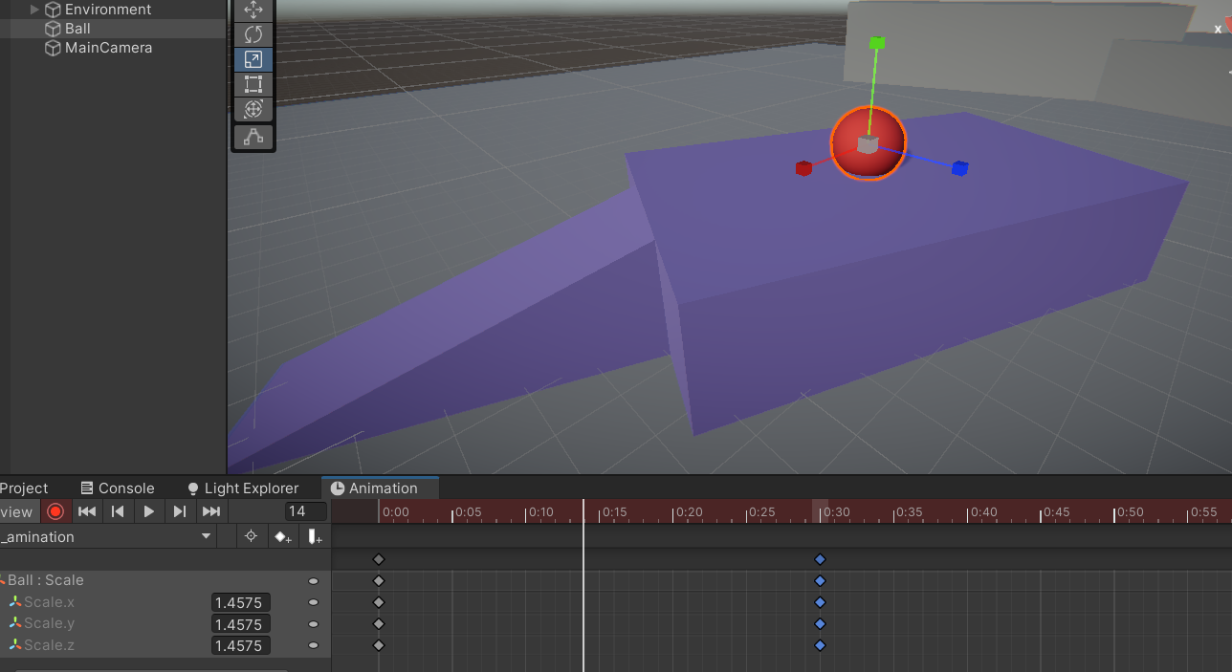

create new |  |  | timeline in seconds
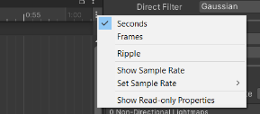

 |  |  | там же - set sample rate - Это fps

таймлайн двигается колёсиком

animation curves
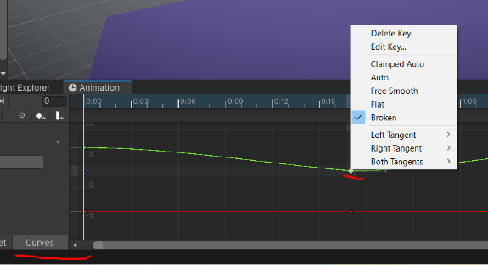

 | если просто передвинуть объект с анимацией - он вернется на свою позицию при проигрывании - т.к. в кейфреймах останутся значения позиции изначальные
 |  | , что-бы избежать - сделай его родителям другого объекта и все значения будут считать локально от родителя (при этом у родителя лучше поставить значения ппозиции в 0,0,0)

find door animation file and unselect loop time

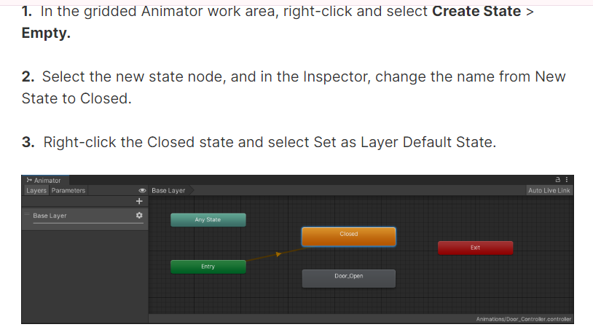
find door conroller and double click

 | ctrl d animation
 | and set speed -1
 | to revert

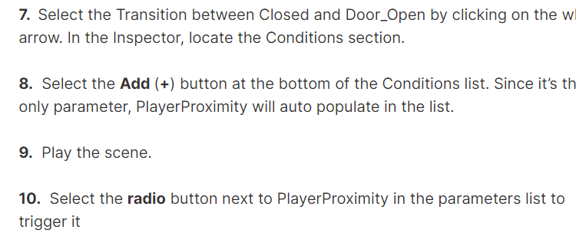

убрать эту галку. чтобы открывалась без зедержки
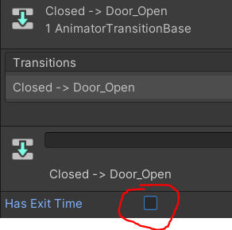

 |  |  |  | так же сделать во втором переходе - тогда дверь сможет нормально закрываться не открывшись до конца

 | Trigger -> create empty в иерархии, - эд компонент - бокс колайдер - выбрать калочку ис тригер
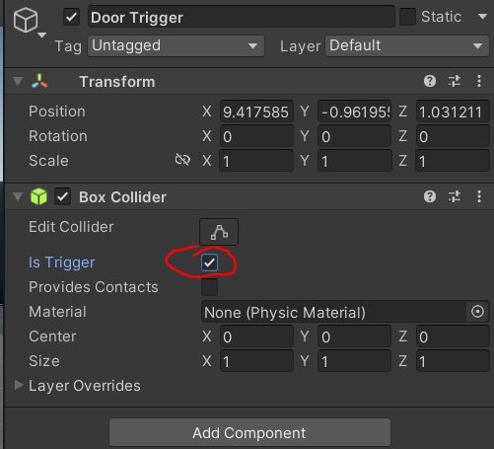

 | import animation
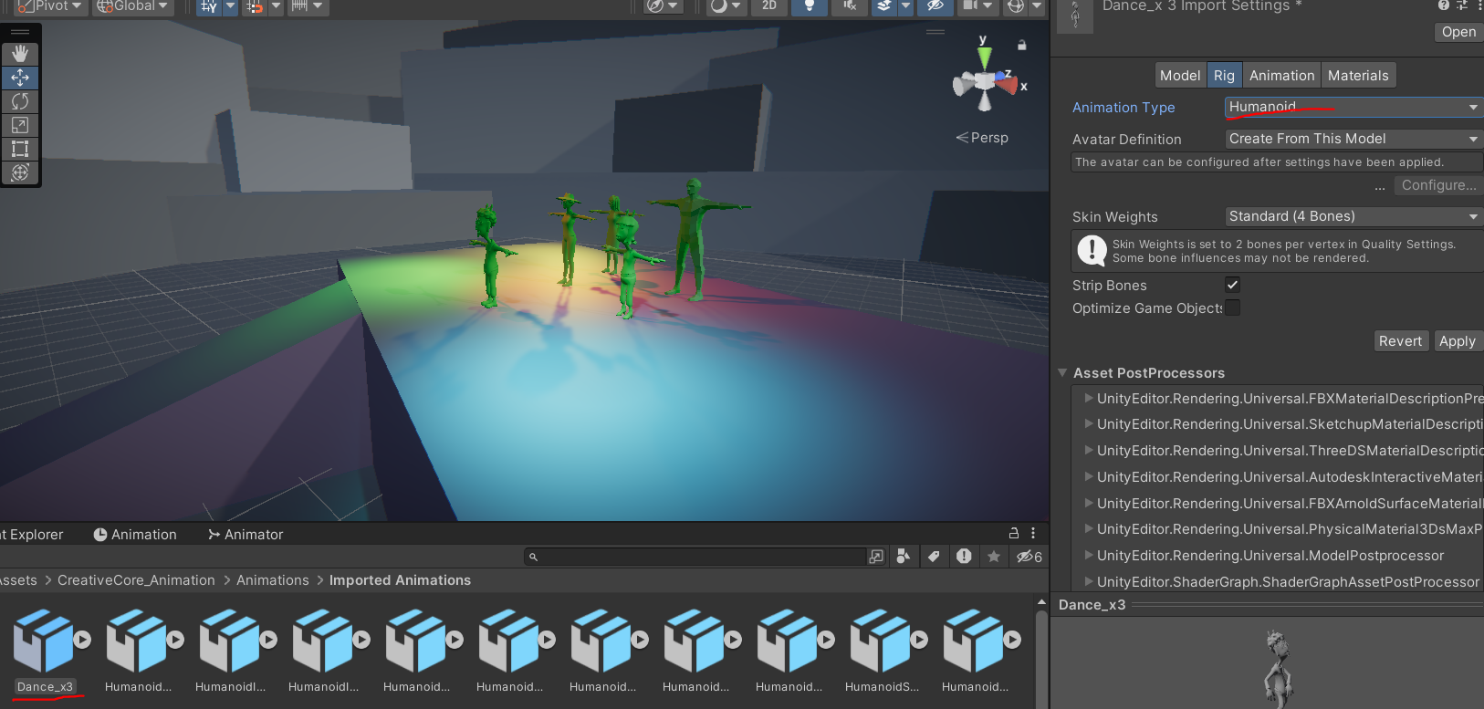

 |  |  |  |  | Ну и вот тут нажать аплайн, посмотреть еще какие параметры можно аджастнуть
 |  |  |  |  | на таймлайне выбрать отрезки
 |  |  |  |  | галочку на loop time
 |  |  |  |  | позы y и xz - root transform position - Галочки поставить bake into pose

wfx
 | Environmental effects are meant to represent physical occurrences, such as fire, rain, mist, or explosions.
 | Gameplay effects are meant to enhance or draw attention to specific user interactions. For example, you could add a glowing effect when an object is selected, or a celebration effect that accompanies an in-game achievement.

 | hiararchy -> + -> effects -> wfx

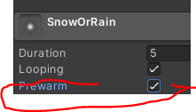
 |  |  |  | что-бы частицы сразу падали

 |  |  |  | In the main module, increase the Max Particles property from 1,000 to 10,000. This should clear up any pauses in particle emissions.

 | Drag the Particle System object from the Hierarchy into the Prefabs folder in your Project window

 | что-бы сделать быстрый одноразовый эффект - в main модуле убрать looping, emission -> rate =0 и добавить burst

 |  | Доп опции для рандома и д.р.

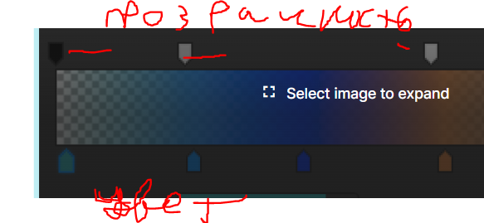

Grapg -> create (in project window) -> visual evvect -> visual evvects grapt and drag into hirarchy

Window > Package Manager |  |  | visual effect graph - samples

 |  |  | Они будут в папке samples

audio
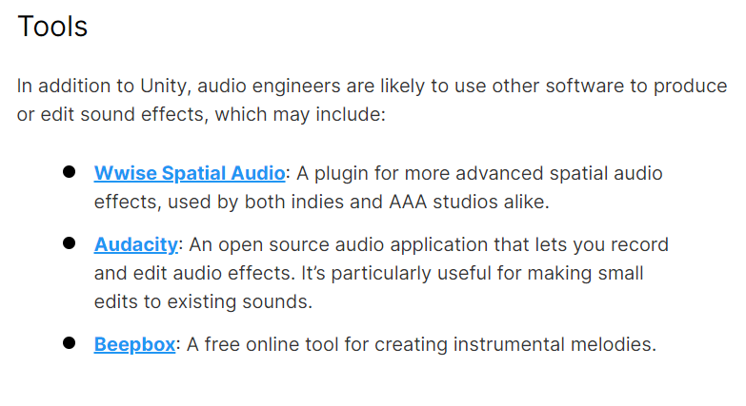
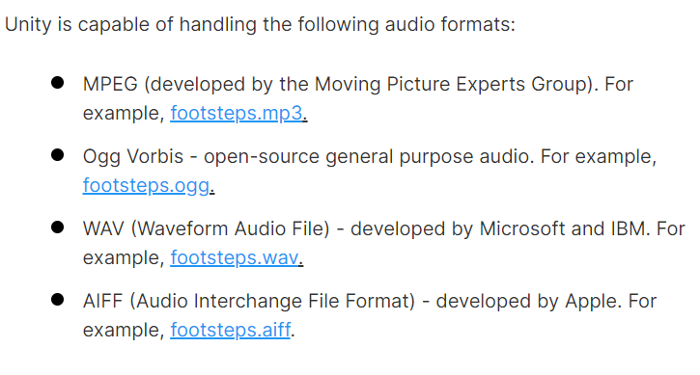
 |  |  |  |  | .aif, .wav, .mp3 and .ogg.

 |  |  |  | https://opengameart.org/
 |  |  |  | https://freesound.org/
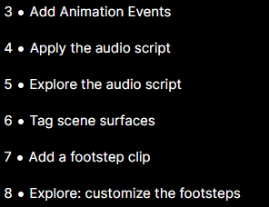

 |  | in animation window

 |  | click the Apply

 |  | 1. Select the grass surface in the Scene view. At the top of the Inspector, select the dropdown labeled Tag, and at the bottom of the list, select Add Tag.

3d audio

Audio > Audio Source

loop - выбрать
spatial blend - 3d

spread - быстрота перехода от правого наушника к левому при повороте. если 0 - будет прыгать, выше - плавно переходить
You may have noticed that in order to find the correct value for you, you selected a number between 0 and 180. However, Spread goes to 360. Values between 180 and 360 perform the same function; however, the audio channels become inverted. This can be useful for certain situations and different player controller types, but in this situation, a value between 0 and 180 is appropriate.

Volume Rolloff |  | изменение громкости при удалении

doler effect if needed

Audio > Audio Reverb Zone.

By default, all audio sources are set with the Priority setting of 128. The lower the value, the more important the sound is.

Window > Audio > Audio Mixer.

 | create mixer
 | add group
 | toa add to goup - output of object choose audio goroup

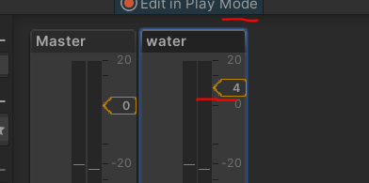
 |  |  | в плей моде это делается

Субтитры |  | https://learn.unity.com/tutorial/accessibility-considerations-for-audio?uv=2022.3&pathwayId=61a65568edbc2a00206076dd&missionId=61a615eaedbc2a03fbc84c03#64d0d96eedbc2a226f04a74d

UI
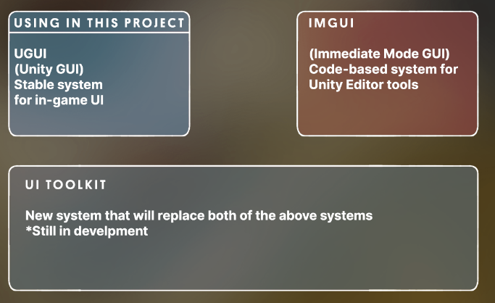
 |  |  |  |  |  |  | Выбор шрифтов
 |  |  |  |  |  | https://fonts.google.com/ |  | download | .otf or .ttf

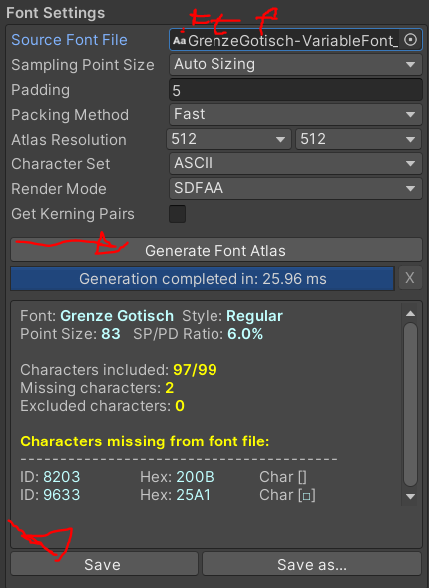
 |  |  |  |  |  | Window > TextMeshPro > Font Asset Creator.
 |  |  | установка якоря

 |  |  |  |  | или

можно в сцене 2d врубить, так удобнее

Canvas. Objects are drawn onto the screen in the order they are listed in the Hierarchy.
 | This means that objects lower down in the Hierarchy will be drawn on top of objects that are higher up

 | у канваса - разное поведение при разных разрешениях экрана (этот не трогает текст) вроде

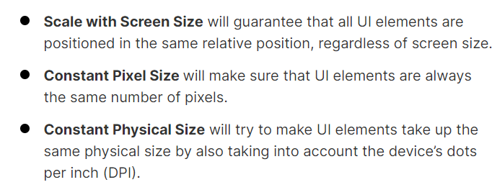
 |  |  | Scale with Screen Size - этот скейлит текст под размер (под меньший экран - уменьшит текст)

 | 9Spite - что-бы картинки нормально скейлились
 |  | установть mesh type в full rect и открыть sprite editor |  |  |  | Button on click event
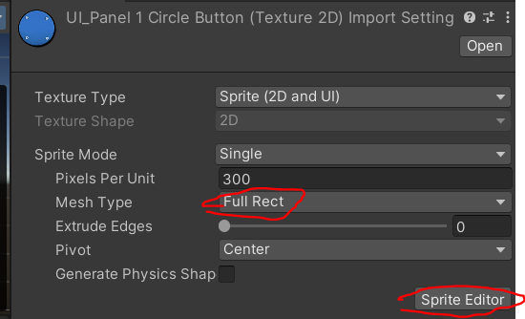

 |  |  |  |  |  | галочка - true/false для выбранной функции setActive

 |  |  |  |  |  | Toggle event:

 | после нарезки поставить texture type в sprite:

 |  |  |  |  |  | Slider: | value = audiosource volume

 | World ui

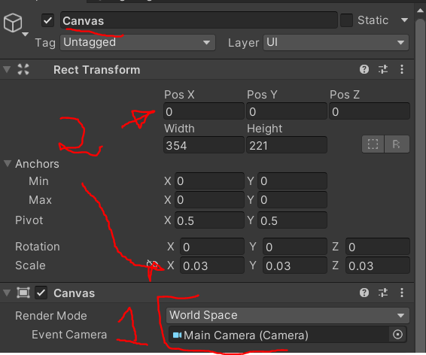
 |  |  | Screen space - Overlay
 |  |  | Screen space - Overlay is what we have used up to this point, which overlays the UI on top of the screen, regardless of what’s behind it.

 |  |  | Screen space - Camera
 |  |  | Screen space - Camera places the UI a set distance from the camera and moves when the camera moves.
 |  |  |  | In this mode, the UI can be obstructed by 3D objects if they are positioned between the camera and the UI elements.

Prototyping
ProBuilder
 | Tools > ProBuilder > ProBuilder Window
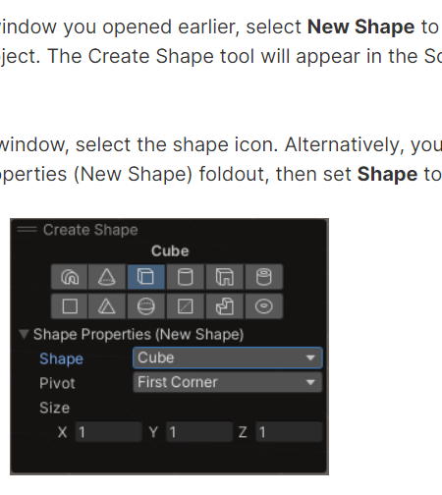

 |  | use shift to create the same one again

 |  | open object in probuilder
 |  | hold shift to extrude

 |  | remove faces - backpace

 |  | Select Edge Loop | to select more faces
 |  | Bridge Edges | like F in blender

 |  | Insert Edge Loop | добавляет edge перпендикулятрно выбранному

 |  | object selection - set collider, set trigger

Add (+) > 3D Object > Terrain

un terrain effect - shift lkm to low terrain

